MAPEO
Grupo Orbea 2021
Obligaciones Tributaria 2021

- Formulario 104
- Formulario 103
- Formulario 101
- Anexo Transaccional
- Declaracion Patrimonial
- Anexo ADI
- Anexo RDP
- Anexo APS
- Anexo ICT
- Anexo de Activos y Pasivos
- Reporte Dinardap
- Devolucion de IVA
- Devolucion de IR
- Devolucion de ISD

- Formulario 104
- Formulario 103
- Formulario 101
- Anexo de Gastos Personale
- Devolucion de IVA
- Devolucion de IR
- Formulario 101
- Anexo de Gastos Personale
- Anexo Declaracion Patrimonial
- Formulario 101
- Anexo de Gastos Personale
- Anexo Declaracion Patrimonial
Raul David Orbea Arellano
Sabella S.A.
Jose Walter Orbea Vaca
Jose Xavier Orbea Arellano

Maira Solorzano
- Formulario 104
- Formulario 103
- Formulario 125
- Anexo de Gastos Personale
AJV SUPLAY S.A.
Olipack S.A.

- Formulario 104
- Formulario 103
- Formulario 125
- Anexo de Gastos Personale
- Devolucion de IVA
-Devolucion de IR
Pilar Arellano
Enzi Solorzano
- Formulario 104
- Formulario 103
- Formulario 101
-Anexo Transaccional
- Declaracion Patrimonial
-Anexo ADI
-Anexo RDP
- Anexo APS
- Formulario 104
- Formulario 103
- Formulario 101
-Anexo Transaccional
- Declaracion Patrimonial
-Anexo ADI
-Anexo RDP
- Anexo APS
- Formulario 104
- Formulario 103
- Formulario 101
-Anexo Transaccional
- Declaracion Patrimonial
-Anexo ADI
-Anexo RDP
- Anexo APS
- Anexo ICT
- Anexo de Activos y Pasivos
- Reporte UAFE
- Formulario 104
- Formulario 103
- Formulario 125
- Anexo de Gastos Personale

Franklin Solorzano
- Formulario 104
- Formulario 103
- Formulario 125
- Anexo de Gastos Personale
- Formulario 104
- Formulario 103
- Formulario 125
- Anexo de Gastos Personale
Laura Orbea

Diana Solorzano
- Formulario 104
- Formulario 103
- Formulario 125
- Anexo de Gastos Personale

Pedro Alvarado
- Formulario 104
- Formulario 103
- Formulario 125
- Anexo de Gastos Personale

- Formulario 104
- Formulario 103
- Formulario 125
- Anexo de Gastos Personale
Duby
Cruz

Elvis
Huerta
Regimen Impositivo Simplificado

Regimen Impositivo Simplificado
Laura Verdezoto

Gasto no Deducible
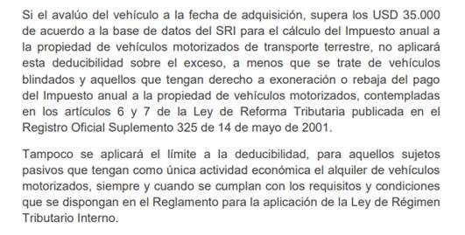
 |  |  | Gasto no Deducible por Vehiculos

Detalle | Valor | 25%IR | Vehiculos |  |  | Valor | Monto Maximo de Deduccion | Total no Deducible
Cuenta Contable GND * | 37,616.65 | 9,404.16 | Toyota |  |  | 58,999.00 | 35,000.00 | 4,799.80
Gasto no Deducible por Compra de Vehiculo | 28,797.80 | 7,199.45 | BMW |  |  | 154,990.00 | 35,000.00 | 23,998.00
Gastos no Deducible Manufactura | 148,380.00 | 37,095.00 | Total GND de Vehiculos |  |  |  |  | 28,797.80
Gasto no Deducibles Relacionadas | 0 | 0
Total | 214,794.45 | 53,698.61
 |  |  | Gasto No Deducible Relacionadas
* CONTRIBUCION SOLIDARIA AL GOBIERNO, ES NO DEDUCIBLE
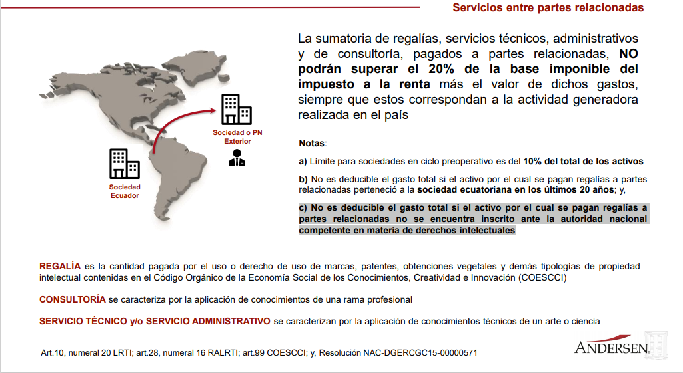
 |  |  | Ing Jose Orbea | $85,000.00
 |  |  | AJV | $43,482.41
 |  |  | Total Gastos entre Relacionadas | $128,482.41
 |  |  | Base imponible | $3,175,530.42
 |  |  | Ingresos Excentos | $-
 |  |  | Base imponible Relacionada | $3,304,012.83
 |  |  | Limite | $660,802.57
 |  |  | NO SUPERA LIMITE GND | $-532,320.16

 |  |  | Gasto no Deducible Manufactura

 |  |  | Mes |  | Valor
 |  |  | Enero |  | 0.00
 |  |  | Febrero |  | 0.00
 |  |  | Marzo |  | 0.00
 |  |  | Abril |  | 0.00
 |  |  | Mayo |  | 0.00
 |  |  | Junio |  | 0.00
 |  |  | Julio |  | 23,380.00
 |  |  | Agosto |  | 25,000.00
 |  |  | Septiembre |  | 25,000.00
 |  |  | Octubre |  | 25,000.00
 |  |  | Noviembre |  | 25,000.00
 |  |  | Diciembre |  | 25,000.00
 |  |  | Total GND Manufactura |  | 148,380.00

 |  |  | NOTA: FORMA DE SUSTENTAR GASTO SIN USAR LIQUIDACIONES
 |  |  | DE COMPRA.
 |  |  | SOLO LIQUIDACIONES ELECTRONICAS DESDE EL 2022

 |  |  | SABELLA
 |  |  | Gasto No Deducible Relacionadas

 |  |  | Sra. Pilar Arellano (Sabella) | $41,450.00

 |  |  | Total Gastos entre Relacionadas | $41,450.00
 |  |  | Base imponible | $54,591.73
 |  |  | Ingresos Excentos | $-
 |  |  | Base imponible Relacionada | $96,041.73
 |  |  | Limite | $19,208.35
 |  |  | LIMITE EXCEDIDO DE GND | $22,241.65
 |  |  | IR a Pagar | $5,560.41

ING Jose Orbea
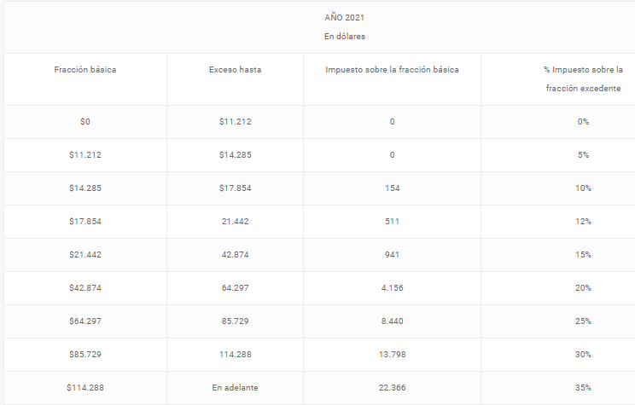
Ing Jose Orbea Proyeccion Devolucion de Impuestos 2021

Ingresos | $80,500.00 | Fraccion Basica | 42,874
Gastos Personales | $14,575.60 | Impuesto sobre la Fraccion Basica | 4,156
Exoneraciones por Tercera Edad | $11,315.00 | % sobre Fraccion Excedente | 20%
Base Imponible Gravada | $54,609.40
Impuesto Causado | $6,503.08
Retenciones | $6,440.00
Impuesto por Pagar | $63.08
Devolucion IVA | $1,152.00

Recuperación IVA 3era edad
2016 al 2019 | $3,200.00
2020 en proceso | $1,100.00

Facturitas JOV
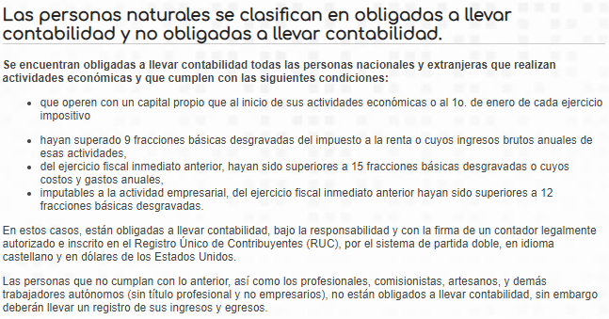
RUC DE PERSONAS NATURALES CATASTRADAS COMO MICROEMPRESARIOS
 |  |  |  |  |  |  | Condicion | Detalle de Condicion
 |  |  |  | Fraccion Basica | Tabla IR 2021 | $11,212 | A | Que las Ventas Anuales no superen las 15 Fracciones Basicas Unificadas
Ventas | $100,908.00 |  |  | Condicion A | Ventas | 168,180 | B | Que los Costos anuales no Superen las 12 fracciones Basicas Unificadas
25% | $25,227.00 |  |  | Condicion B | Costos y Gastos | 134,544 | C | Que las Utilidades no superen las 9 Fracciones Basicas Unificadas
 |  |  |  | Condicion C | Utilidad | 100,908

 |  | ventas | 0.00 | A
 |  | costos | 0.00 | B
 |  | Utilidad | 0.00 | C

 |  | NO CONTABILIDAD

